Hoja1
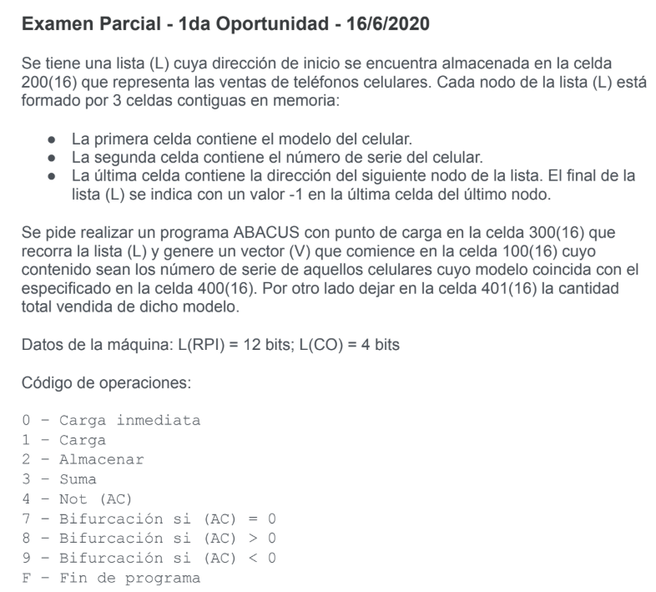

 | Estrategia:
 | 1- Iniciar en 0000 la celda 401
 | 2- Acceder a primera celda lista.
 | 3- Restar modelo con el de la celda 400
 | 4- Si es distinto, avanzar de posicion (bifurcar
 | 5- Si es igual, bifurcar
 | 6- Sumar 1 a 401 y guardar
 | 7- Avanzar a la segunda celda de la lista
 | 8- Guardar contenido en vector
 | 9- Avanzamos en vector
 | 10- Avanzamos en lista (pisamos)
 | 11- Si > -1, bifucamos a 2-
 | 12- Fin

Dir. De Memoria | Contenido | Comentarios
100 | EAEA | Inicio vector
…
200 | EAEA | Inicio Lista
…
250 | 1000 | Auxiliar Carga
251 | 0001 | Auxiliar 1
252 | EAEA | Valor -Modelo de la celda 400
253 | 0002 | Auxiliar 2
…
300 | 0000 | (AC)=0000
301 | 2401 | (401)=0000
302 | 1400 | Cargamos modelo
303 | 4000 | Not
304 | 3251 | (AC)++
305 | 2252 | (252)=Complemento(modelo)
306 | 1200 | (AC) puntero a primero
307 | 3250 | Instrucción carga contenido puntero
308 | 2309 | Cargamos inst. en 309
309 | EAEA | Se carga contenido
30A | 3252 | Modelo celda - modelo celda 400
30B | 730E | Si es igual, cargamos en vector
30C | 8XXX | Si es mayor, avanzamos en lista
30D | 9XXX | Si es menor, avanzamos en lista
30E | 1401 | Cargamos contenido de 401
30F | 3251 | Le sumamos 1.
310 | 2401 | Guardamos
311 | 1309 | Cargamos inst. carga
312 | 3251 | Le sumamos 1 para avanzar
313 | 2314 | Almacenamos en 314
314 | EAEA | Se ejecuta carga
315 | 2100 | Almacenamos en vector
316 | 1315 | Cargamos instrucción carga vector
317 | 3251 | Le sumamos 1
318 | 2315 | La guardamos en 315 para la siguiente vuelta
319 | 1309 | Cargamos inst. carga
31A | 3252 | Le sumamos 2 para avanzar
31B | 231C | Almacenamos en 31C
31C | EAEA | Se ejecuta carga
31D | 2200 | Guardamos en inicio de lista
31E | 7306 | Si AC == 0, volvemos a 306
31F | 8306 | Si AC > 0, volvemos a 306
320 | FEEE | Fin de programa
321
322
323
324
325
326
327
328
329

